Sheet1
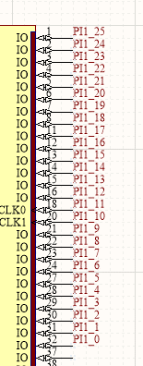
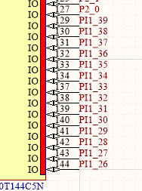
P0 | 5V
P1 | 5V
P2 | GND
P3 | GND
P4 | P22
P5 | P23
P6 | P20
P7 | P21
P8 | P18
P9 | P19
P10 | P16
P11 | P17
P12 | P14
P13 | P15
P14 | P12
P15 | P13
P16 | P10
P17 | P11
P18 | PCLK
P19 | P9
P20 | P7
P21 | P8
P22 | P5
P23 | P6
P24 | P3
P25 | P4
P26 | P1
P27 | P2
P28 | DE
P29 | P0
P30 | VS
P31 | HS
P32 | MCLK
P33 | SCLK
P34 | LRCLK
P35 | AP
P36 | UART1_RX
P37 | UART1_TX
P38 | PWM
P39 | DISP

